Sheet2
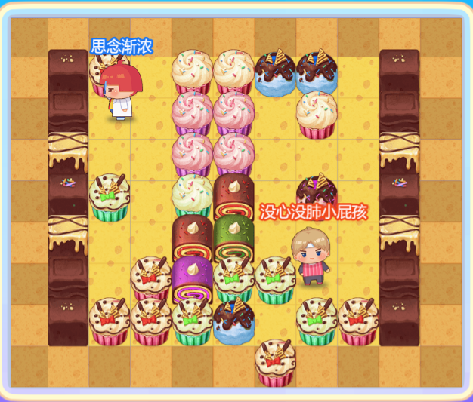
26_25_26_25_26_25_26_25_26_25_26_25_24_24_24_24_24_24_24_24_24_25_26_24_24_24_24_24_24_24_24_24_26_25_24_24_24_24_24_24_24_24_24_25_26_24_24_24_24_24_24_24_24_24_26_25_24_24_24_24_24_24_24_24_24_25_26_24_24_24_24_24_24_24_24_24_26_25_24_24_24_24_24_24_24_24_24_25_26_25_26_25_26_25_26_25_26_25_26 | 0_0_0_0_0_0_0_0_0_0_0_0_30_41_0_33_33_47_47_0_30_0_0_28_0_119_34_34_0_33_0_28_0_0_32_0_0_34_34_0_0_0_32_0_0_29_44_0_36_37_0_46_0_29_0_0_32_0_0_37_40_0_0_0_32_0_0_28_0_41_38_44_44_120_0_28_0_0_30_41_41_44_47_0_44_41_30_0_0_0_0_0_0_0_41_0_0_0_0

